BAIL
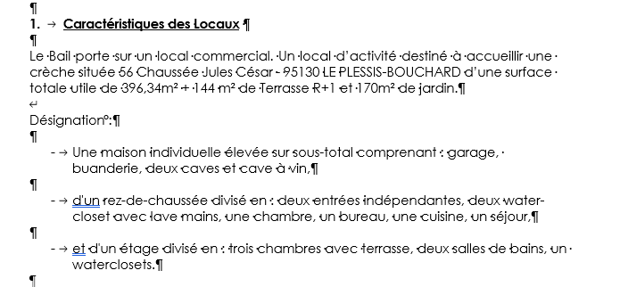
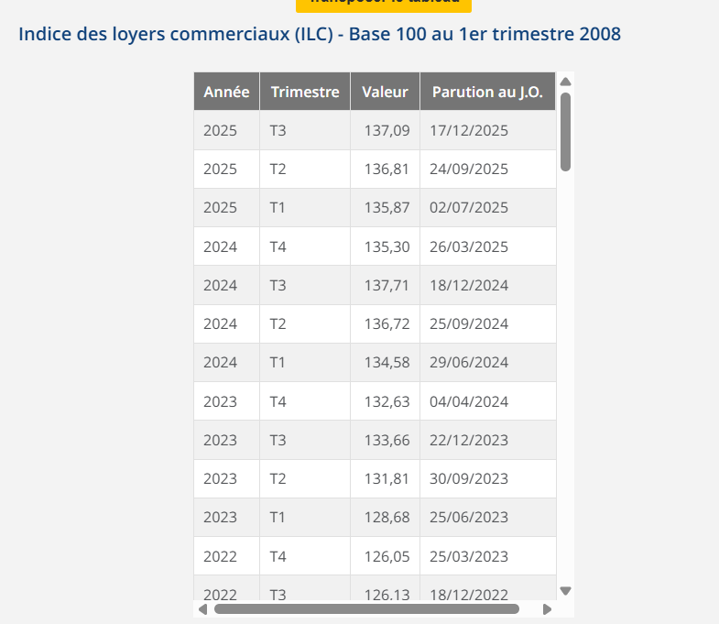
LPC LE PLESSIS-BOUCHARD 56 Chaussée Jules César - 95130 LE PLESSIS-BOUCHARD
BAILLEUR | SCI GENERAL JULES BRIMONT
SUPERFICIE | 396.34
DATE DU BAIL | 2023-10-12
DATE PRISE EFFET | 2024-01-01
FRANCHISE (mois° | 8.00 | 1 | 2 | 3 | 4 | 5 | 6 | 7 | 8 | 9 | 10
DUREE | 10.00 | 2024 | 2025 | 2026 | 2027 | 2028 | 2029 | 2030 | 2031 | 2032 | 2033
DEPOT DE GARANTIE 3 mois de loyer | 20,000.00 € | 20,000.00 € | 20,606.02 € | 20,513.24 € | 20,513.24 € | 149.63 € | 299.27 € | 448.90 € | 598.53 € | 748.17 € | 897.80 €
LOYER ANNUEL HT (HORS CHARGES) | 80,000.00 € | 80,000.00 € | 82,424.06 € | 82,052.97 € | 82,052.97 € | 598.53 € | 1,197.07 € | 1,795.60 € | 2,394.13 € | 2,992.67 € | 3,591.20 €
INDICE (INDEXATION DU LOYER) ILC 3T | 133.66 | 133.66 | 137.71 | 137.09 | 137.09 | 1 | 2 | 3 | 4 | 5 | 6
REDUCTION |  | - € | - € | - € | - €
LOYER MENSUEL HT (HORS CHARGES) | 20,000.00 € | 20,000.00 € | 20,606.02 € | 20,513.24 € | 20,513.24 € | 149.63 € | 299.27 € | 448.90 € | 598.53 € | 748.17 € | 897.80 €
 |  |  |  | -92.77 €
charges 12 mois | 4,800 €

